Sheet1
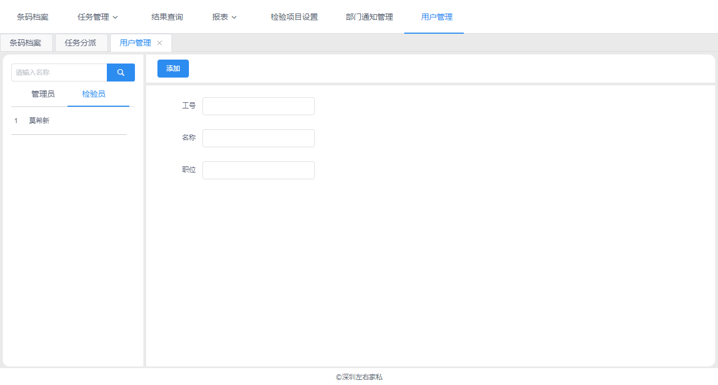
1、用户管理 | 管理员也可为检验员

2、用户工号没有携带出来
3、用户管理应增加修改功能
4、任务转让报错：服务器内部错误
5、条码扫描应同时支持条形码（1维码）
6、一个产品可能存在多个条码·只需扫其他一个条码即可完成
7、同一条码可多次上传检验结果（上传的时候没有点击返回主桌面，而是取消即可）
8、检验结果查询增加检验员
9、查询报表-供应商检验一次合格率排名，没有汇总
10、查询报表-检验项目不合格统计表，项目名称没有汇总
11、查询报表-质检员检验任务查询，结果错误，我起码给自己分派了50个任务，查询结果只有5个
12、所有报表要支持导出excel表
13、导出的结果是以过滤条件查询到的所有明细，而不是单独该页的内容

